Flujo Operativo
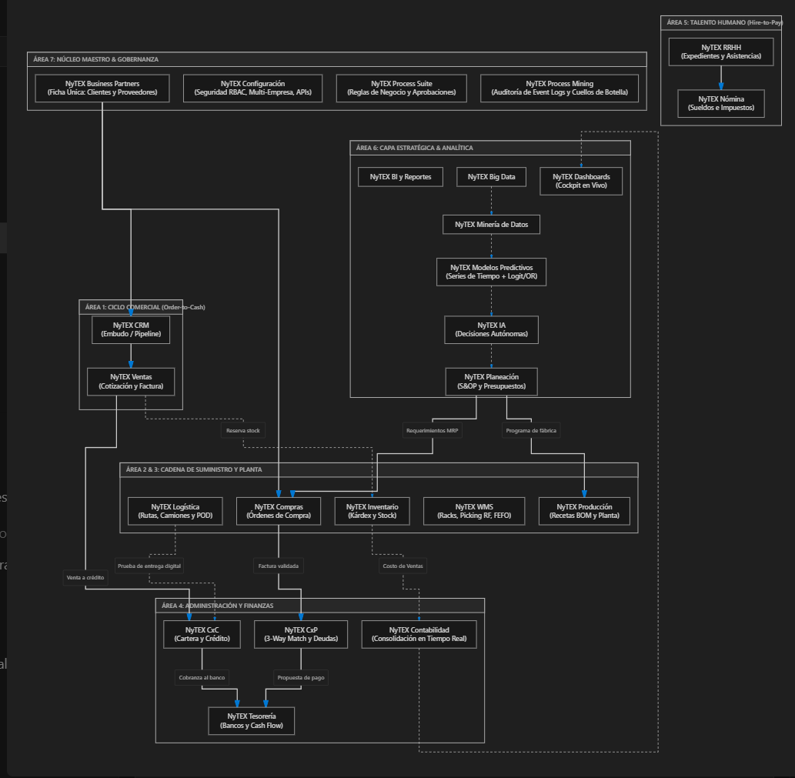
 | Contenido Detallado que Incluye el PDF:
 | 1. Portada y Estructura Macro: Definición de las 7 Áreas Funcionales de la arquitectura oficial de NyTEX.
 | 2. El Gran Mapa Integral Vectorial: Diagrama maestro que visualiza en una sola lámina la circulación simultánea de inventarios, pedidos, facturas, personal y decisiones.
 | 3. Circuito 1: Ciclo Comercial y Recuperación de Ingresos (Order-to-Cash):
 | CRM →→ Ventas →→ Inventario (Reserva) →→ CxC (Crédito) →→ Tesorería (Depósito) →→ Contabilidad.

 | 4. Circuito 2: Abastecimiento y Cuentas por Pagar (Procure-to-Pay):
 | Planeación (MRP) →→ Compras →→ Inventario/WMS (Recepción) →→ CxP (3-Way Match) →→ Tesorería (Dispersión) →→ Contabilidad.

 | 5. Circuito 3: Intralogística, Almacenes Avanzados (WMS) y Despacho en Ruta:
 | Recepción →→ WMS (Putaway guiado a racks) →→ Picking por radiofrecuencia (FEFO) →→ Logística (Cubicaje y ruteo) →→ Prueba Digital de Entrega (POD) →→ CxC.

 | 6. Circuito 4: Manufactura y Transformación Industrial (Plan-to-Produce):
 | Planeación (MPS) →→ Producción (Recetas BOM) →→ Inventario (Consumo de materias primas) →→ Control de Piso (Tiempos y mermas) →→ Producto Terminado Costeado →→ Contabilidad.

 | 7. Circuito 5: Gestión de Personal y Liquidación de Sueldos (Hire-to-Pay):
 | RRHH (Expediente digital) →→ Process Suite (Aprobación de vacaciones/permisos) →→ Nómina (Incidencias e impuestos) →→ Tesorería (Dispersión bancaria) →→ Contabilidad.

 | 8. Circuito 6: Capa Estratégica, Analítica Causal y Decisiones Autónomas:
 | Eventos del ERP →→ Big Data →→ Minería de Datos →→ Modelos Predictivos (Series de Tiempo y Regresión Logística/Odds Ratio) →→ IA →→ Planeación (S&OP) y Dashboards.

 | 9. Matriz Maestra de Interacciones (26 Módulos): Tabla técnica completa que desglosa para cada uno de los 26 módulos sus entradas exactas (de dónde recibe datos) y sus salidas exactas (a quién le entrega información).
 | El archivo ya está listo para su lectura, presentación a clientes o impresión.

Contenido Detallado que Incluye el PDF:
1. Portada y Estructura Macro: Definición de las 7 Áreas Funcionales de la arquitectura oficial de NyTEX.
2. El Gran Mapa Integral Vectorial: Diagrama maestro que visualiza en una sola lámina la circulación simultánea de inventarios, pedidos, facturas, personal y decisiones.
3. Circuito 1: Ciclo Comercial y Recuperación de Ingresos (Order-to-Cash):
CRM →→ Ventas →→ Inventario (Reserva) →→ CxC (Crédito) →→ Tesorería (Depósito) →→ Contabilidad.
4. Circuito 2: Abastecimiento y Cuentas por Pagar (Procure-to-Pay):
Planeación (MRP) →→ Compras →→ Inventario/WMS (Recepción) →→ CxP (3-Way Match) →→ Tesorería (Dispersión) →→ Contabilidad.
5. Circuito 3: Intralogística, Almacenes Avanzados (WMS) y Despacho en Ruta:
Recepción →→ WMS (Putaway guiado a racks) →→ Picking por radiofrecuencia (FEFO) →→ Logística (Cubicaje y ruteo) →→ Prueba Digital de Entrega (POD) →→ CxC.
6. Circuito 4: Manufactura y Transformación Industrial (Plan-to-Produce):
Planeación (MPS) →→ Producción (Recetas BOM) →→ Inventario (Consumo de materias primas) →→ Control de Piso (Tiempos y mermas) →→ Producto Terminado Costeado →→ Contabilidad.
7. Circuito 5: Gestión de Personal y Liquidación de Sueldos (Hire-to-Pay):
RRHH (Expediente digital) →→ Process Suite (Aprobación de vacaciones/permisos) →→ Nómina (Incidencias e impuestos) →→ Tesorería (Dispersión bancaria) →→ Contabilidad.
8. Circuito 6: Capa Estratégica, Analítica Causal y Decisiones Autónomas:
Eventos del ERP →→ Big Data →→ Minería de Datos →→ Modelos Predictivos (Series de Tiempo y Regresión Logística/Odds Ratio) →→ IA →→ Planeación (S&OP) y Dashboards.
9. Matriz Maestra de Interacciones (26 Módulos): Tabla técnica completa que desglosa para cada uno de los 26 módulos sus entradas exactas (de dónde recibe datos) y sus salidas exactas (a quién le entrega información).
El archivo ya está listo para su lectura, presentación a clientes o impresión.

Flujo detallado
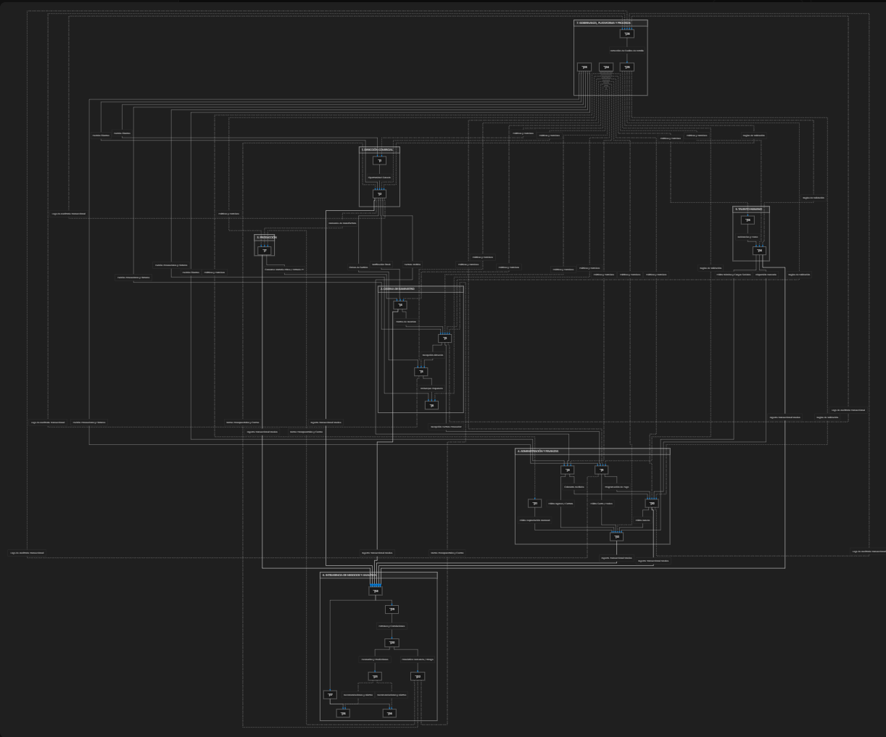
 |  |  |  | Lo que incluye el PDF generado:
 |  |  |  | 1. Página 1: Portada ejecutiva, ficha técnica de la solución y catálogo oficial de los 26 módulos organizados en sus 7 direcciones.
 |  |  |  | 2. Página 2: Diagrama vectorial en alta resolución con la red de relaciones de los 26 módulos interconectados.
 |  |  |  | 3. Página 3: Los 4 circuitos neurálgicos empresariales:
 |  |  |  | Circuito 1: Venta, Surtido, Despacho y Cobro (CRM →→ Ventas →→ WMS →→ Logística →→ CxC →→ Tesorería →→ Contabilidad).
 |  |  |  | Circuito 2: Cadena de Suministro y Manufactura (Planeación →→ Compras →→ WMS/Inventario →→ Producción →→ CxP).
 |  |  |  | Circuito 3: Gobernanza del Capital Humano y Nómina (RRHH →→ Nómina →→ Tesorería →→ Contabilidad).
 |  |  |  | Circuito 4: Arquitectura de Inteligencia de Negocios y Optimización de Procesos (Big Data →→ Minería de Datos →→ Modelos Predictivos →→ IA →→ Dashboards / BI y Process Mining →→ Process Suite).

# | Módulo Oficial | Macro Área | Función Clave en el Circuito Empresarial
1 | NyTEX CRM | 1. Comercial | Gestión de prospectos, embudo y relación con clientes.
2 | NyTEX Ventas | 1. Comercial | Cotizaciones, pedidos comerciales y facturación inicial.
3 | NyTEX Compras | 2. Cadena de Suministro | Requisiciones, órdenes de compra y gestión de abastecimiento.
4 | NyTEX Inventario | 2. Cadena de Suministro | Catálogos SKU, existencias multi-sucursal y control de stock.
5 | NyTEX WMS | 2. Cadena de Suministro | Gestión avanzada de almacenes, racks, picking, packing y radiofrecuencia.
6 | NyTEX Logística | 2. Cadena de Suministro | Enrutamiento, flota, despachos, fletes y trazabilidad de entregas.
7 | NyTEX Producción | 3. Manufactura | Listas de materiales (BOM), órdenes de producción (OP) y costeo fabril.
8 | NyTEX CxC | 4. Administración y Finanzas | Cuentas por cobrar, cobranza, timbrado y conciliación de clientes.
9 | NyTEX CxP | 4. Administración y Finanzas | Cuentas por pagar, recepción de CFDI proveedores y programación de pagos.
10 | NyTEX Tesorería | 4. Administración y Finanzas | Flujo de efectivo, cuentas bancarias, dispersiones y conciliación bancaria.
11 | NyTEX Activos Fijos | 4. Administración y Finanzas | Registro, depreciación fiscal/contable, asignación y bajas de activos.
12 | NyTEX Contabilidad | 4. Administración y Finanzas | Libro mayor, pólizas automáticas en tiempo real, balance y estados financieros.
13 | NyTEX RRHH | 5. Talento Humano | Expedientes, contratos, incidencias, asistencia y estructura orgánica.
14 | NyTEX Nómina | 5. Talento Humano | Cálculo de percepciones, deducciones, IMSS/SAT y dispersión salarial.
15 | NyTEX Dashboards | 6. Inteligencia y Analítica | Visualización ejecutiva interactiva y monitoreo KPI en tiempo real.
16 | NyTEX BI y Reportes | 6. Inteligencia y Analítica | Motor de reporting corporativo, cédulas operativas y exportaciones masivas.
17 | NyTEX BI | 6. Inteligencia y Analítica | Cubos OLAP, modelado multidimensional y minería analítica ad-hoc.
18 | NyTEX Big Data | 6. Inteligencia y Analítica | Ingesta masiva, Data Lake corporativo y procesamiento distribuido.
19 | NyTEX Minería de Datos | 6. Inteligencia y Analítica | Clustering, descubrimiento de patrones ocultos, reglas de asociación y anomalías.
20 | NyTEX Modelos Predictivos | 6. Inteligencia y Analítica | Forecasting, regresión logística, causalidad (Odds Ratios) y scoring de riesgo.
21 | NyTEX IA | 6. Inteligencia y Analítica | Asistentes cognitivos GenAI, PLN, análisis prescriptivo y visión artificial.
22 | NyTEX Planeación | 6. Inteligencia y Analítica | Planeación presupuestal, pronóstico de ventas y S&OP integral.
23 | NyTEX Business Partners | 7. Gobernanza y Plataforma | Maestro único de terceros (Clientes, Proveedores, Socios, Transportistas).
24 | NyTEX Configuración | 7. Gobernanza y Plataforma | RBAC, seguridad perimetral, parámetros globales, sucursales y monedas.
25 | NyTEX Process Suite | 7. Gobernanza y Plataforma | Orquestador de flujos de trabajo BPMN y automatización de aprobaciones.
26 | NyTEX Process Mining | 7. Gobernanza y Plataforma | Reconstrucción real de procesos desde logs de auditoría y análisis de cuellos de botella.

NyTEX Planeación
Que funcion y como lo hace y que pasa sin un cliente no adquiere el modulo: "NyTEX Planeación"
Dentro del ecosistema NyTEX, NyTEX Planeación se encuentra en el Área 6 (Inteligencia y Analítica / Capa Estratégica) y se introduce a partir de la Fase 3: NyTEX Advanced (Inteligencia y Rentabilidad).
Es el cerebro de orquestación presupuestaria y operativa (EPM / S&OP) que alinea las metas de la Dirección General con la ejecución real de cada departamento.
A continuación se detalla su función, su mecanismo de trabajo y qué ocurre si un cliente no lo adquiere:

1. ¿Qué función tiene? (¿Para qué sirve?)
Su función principal es convertir los objetivos estratégicos de la empresa en presupuestos financieros, metas operativas y planes maestros de abastecimiento y fabricación, controlando que no se gaste más de lo autorizado ni se produzca a ciegas.
Sus funciones clave son:
1. Gestión Presupuestaria Financiera (Capex y Opex): Permite diseñar el presupuesto anual o mensual por centro de costos, departamento o proyecto (gastos operativos, nómina, compras de maquinaria, marketing).
2. Control Presupuestal en Línea: Valida en tiempo real que las órdenes de compra o gastos solicitados en NyTEX Compras tengan saldo disponible antes de ser autorizados.
3. Planificación de Ventas y Operaciones (S&OP / MRP): Conecta lo que NyTEX Ventas se compromete a vender con lo que NyTEX Producción debe fabricar y con lo que Compras debe pedir a los proveedores.
4. Análisis de Desviaciones (Real vs. Presupuestado): Compara mes con mes lo que se gastó o vendió en la realidad contable contra lo que se planificó, mostrando alertas inmediatas donde haya fugas de dinero.
5. Modelado de Escenarios («¿Qué pasa si...?»): Permite simular planes futuros (ejemplo: ¿qué impacto financiero y de inventario tendrá abrir una nueva sucursal en 6 meses?).
(Herramientas de referencia del mercado equivalentes: Anaplan, Workday Adaptive Planning, Oracle Cloud EPM Planning).

2. ¿Cómo lo hace? (Mecanismo y Flujo en el Sistema)
En el mapa de arquitectura (NytexEcosistemaDiagram.jsx), NyTEX Planeación actúa como el puente entre la alta dirección y la operación:
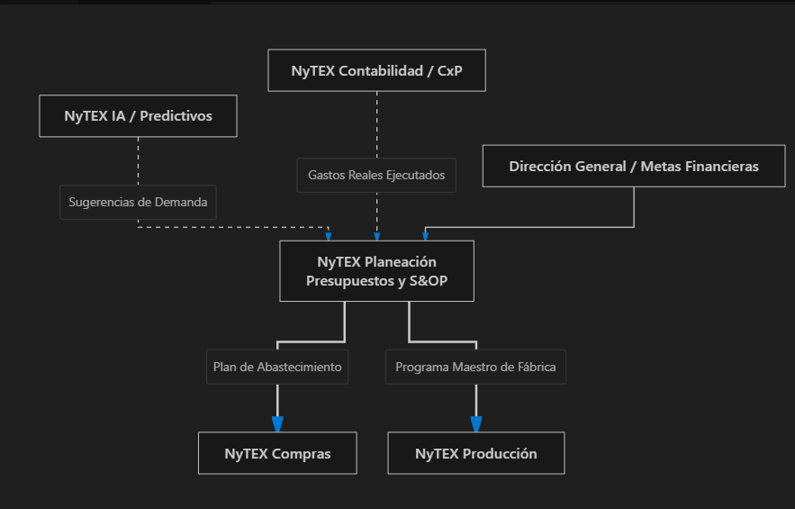

1. Definición de Supuestos y Bolsas: La dirección y las jefaturas cargan las partidas presupuestales para el año (por ejemplo: $5,000 USD mensuales para mantenimiento de vehículos).
2. Sincronización con la Cadena de Suministro: En base a la demanda esperada, el motor calcula la explosión de materiales requerida y emite las necesidades automáticas a:
Compras (PLAN ==> COMP): programa requisiciones con fechas óptimas de entrega.
Producción (PLAN ==> PROD): programa turnos de fabricación y cálculo de materias primas.
3. Monitoreo y Candado Automático: Cada vez que un usuario intenta registrar una requisición en Compras o registrar un gasto en CxP, Planeación verifica si hay presupuesto asignado. Si se superó el límite, detiene el flujo o solicita autorización especial a la Dirección.

3. ¿Qué pasa si un cliente NO adquiere este módulo?
A. A nivel técnico del ERP
No se interrumpe ninguna aplicación.
El ERP sigue vendiendo, facturando, cobrando, pagando, operando bodegas y calculando nóminas con normalidad. Las empresas que contratan la Fase 1 (Core) o la Fase 2 (Growth) operan al 100% sin este módulo.
B. ¿Cómo opera la empresa sin NyTEX Planeación? (Método Tradicional)
La empresa pasa a operar en un modelo reactivo y manual:
1. Presupuestos en Excel: Finanzas debe crear y mantener hojas de cálculo independientes fuera del sistema. Al final del mes, un analista debe descargar la balanza contable y comparar a mano renglón por renglón qué departamento gastó de más.
2. Control de gastos tardío: Como el ERP no tiene el candado de presupuesto en línea, un gerente puede autorizar una compra que excede el límite financiero. La dirección solo se dará cuenta semanas después cuando revisa el estado de resultados del mes vencido.
3. Abastecimiento por "punto de dolor": NyTEX Compras solo comprará cuando un encargado de bodega avise que se está agotando el stock o cuando caiga un pedido de urgencia, en lugar de comprar con precios negociados por volumen y entregas escalonadas a 6 meses.
4. Fábrica desalineada: NyTEX Producción planificará sus órdenes basándose únicamente en los pedidos que entran al día, corriendo el riesgo de tener maquinaria parada por falta de insumos o cuellos de botella en turnos.

4. ¿Disminuye la eficiencia?
Depende de la madurez y estructura de la empresa:
Para una PYME pequeña o empresa simple (Fases 1 y 2):
No disminuye la eficiencia. De hecho, implementar un sistema formal de presupuestos y S&OP en una empresa con 5 o 10 empleados suele generar burocracia innecesaria. El dueño suele autorizar los cheques y compras directamente.
Para una empresa mediana o grande (múltiples sucursales, fábrica o varios departamentos):
Sí disminuye la eficiencia administrativa y el control financiero:
Descontrol de gastos: Se gasta dinero no previsto porque no hay control presupuestal previo a la orden de compra.
Horas hombre perdidas: El equipo de finanzas pasa semanas armando y consolidando archivos de Excel para el presupuesto anual.
Fricción operativa: Frecuentes urgencias y sobrecostos por compras de último momento (fletes caros o compras a precios más altos por falta de planeación).

Resumen para el cliente
¿Es necesario para arrancar con NyTEX? No. Se puede comenzar perfectamente con el control transaccional y operativo (Fases 1 o 2).
¿Cuándo debe contratarse? Cuando la empresa crece, tiene múltiples jefaturas con poder de gasto, o maneja procesos de manufactura y distribución que requieren disciplina financiera y compras anticipadas, momento en el cual se sube de nivel a la Fase 3 (NyTEX Advanced).
22:38:00

NyTEX Inventario
Que funcion y como lo hace y que pasa sin un cliente no adquiere el modulo: "NyTEX Inventario"
Dentro del ecosistema NyTEX, NyTEX Inventario no es un módulo accesorio: es uno de los pilares fundacionales del sistema, ubicado en el Área 2 (Cadena de Suministro) e incluido desde el paquete esencial Fase 1: NyTEX Core.
Para cualquier empresa que maneje productos físicos, este módulo es el corazón operativo y de costeo del negocio.
A continuación se explica su función, su mecánica operativa y las severas implicaciones que tiene prescindir de él.

1. ¿Qué función tiene? (¿Para qué sirve?)
Su función es controlar con precisión matemática la existencia física, la disponibilidad comercial, la ubicación y el valor contable de los productos en todo momento.
Responde a tres preguntas indispensables para la rentabilidad de la empresa:
1. ¿Cuántas unidades tengo disponibles para vender ahora mismo?
2. ¿En qué sucursal o bodega se encuentran?
3. ¿Cuánto vale contablemente ese inventario (Kárdex y costo promedio)?
Sus funciones principales son:
Trazabilidad total de movimientos: Control estricto de entradas (compras/producción), salidas (ventas/mermas) y traslados entre sucursales.
Valuación y Kárdex Permanente: Cálculo automático del Costo Promedio Ponderado, PEPS (FIFO) o Costo Estándar en cada movimiento para alimentar la contabilidad.
Trazabilidad Especializada: Manejo de lotes, números de serie y fechas de vencimiento/caducidad (crucial para alimentos, farmacéuticas o tecnología).
Gestión de Stock de Seguridad: Mínimos, máximos y puntos de reorden para evitar quiebres de existencias.
Conteos Físicos y Auditorías: Módulo de tomas físicas de inventario (conteos ciegos, cíclicos o anuales) para identificar y ajustar faltantes, sobrantes y robos hormiga.
(Sistemas de referencia del mercado equivalentes: Odoo Inventario, Microsoft Dynamics 365 Supply Chain, SAP Inventory Management).

2. ¿Cómo lo hace? (Mecanismo y Flujo en el ERP)
En el mapa de arquitectura (NytexEcosistemaDiagram.jsx), NyTEX Inventario es la encrucijada donde convergen las compras, las ventas, la fábrica y las finanzas:
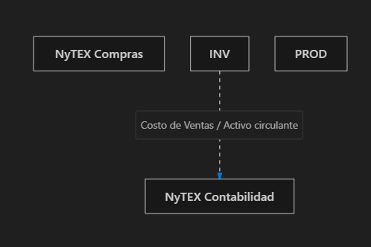

1. Partida Doble de Almacén: En NyTEX ningún producto se mueve "de palabra". Todo movimiento requiere un documento fuente oficial (factura de compra, orden de surtido de venta, orden de producción o acta de merma).
2. Impacto en Ventas: Cuando el vendedor emite una cotización o pedido en NyTEX Ventas, el sistema consulta Inventario en milisegundos. Si hay producto, lo aparta/reserva para que otro vendedor no lo sobrevenda.
3. Reconocimiento del Costo de Ventas: Al despachar la mercancía, Inventario descarga las unidades físicas y envía automáticamente el asiento contable a NyTEX Contabilidad: descuenta el inventario del balance general (activo) y reconoce el Costo de lo Vendido (COGS) en el estado de resultados.

3. ¿Qué pasa si un cliente NO adquiere NyTEX Inventario?
Prescindir de Inventario tiene un impacto radical dependiendo del modelo de negocio del cliente:
Caso 1: En empresas con PRODUCTOS FÍSICOS (Comercializadoras, Mayoristas, Tiendas o Fábricas)
Si una empresa que vende bienes físicos decide no contratar Inventario, el ERP queda prácticamente mutilado:
1. Ventas a ciegas: Los vendedores capturan pedidos sin saber si hay stock disponible. Esto deriva en entregas tardías, cancelaciones de pedidos y clientes furiosos por promesas incumplidas.
2. Ceguera total de la Utilidad Real: En NyTEX Contabilidad, la empresa sabrá cuánto facturó (Ingresos), pero no sabrá cuánto le costó esa mercancía vendida. No podrá generar un Estado de Resultados confiable mes a mes.
3. Bloqueo de la cadena de valor avanzada:
Es imposible usar NyTEX WMS (no se pueden mapear racks ni pasillos si no existe el catálogo de stock).
Es imposible operar NyTEX Producción (no se puede descontar la materia prima consumida de las recetas).
NyTEX Compras tendrá que comprar "por intuición" o pidiendo a alguien que vaya a contar manualmente a la bodega qué hace falta.
4. Puerta abierta al robo hormiga y pérdidas: Al no existir un Kárdex oficial con saldos teóricos contra físicos, las mermas o robos en almacén pasan desapercibidos.
Caso 2: En empresas de SERVICIOS PUROS (Consultorías, Agencias, Despachos Jurídicos, Software)
En este único caso, no pasa absolutamente nada negativo.
Estas empresas no venden artículos físicos, sino honorarios, pólizas de servicio, horas hombre o suscripciones. Solo requieren facturar en Ventas, cobrar en CxC y registrar la contabilidad.

4. ¿Disminuye la eficiencia?
En empresas de Servicios: No disminuye. No tienen stock que contar ni almacenar.
En empresas con Productos Físicos: Disminuye de forma catastrófica (colapso operativo).
La empresa se ve obligada a llevar el stock en hojas de Excel independientes y desactualizadas.
Se pierde tiempo diario en llamadas entre vendedores y bodegueros («¿Oye, todavía nos quedan 10 cajas del producto X para vendérselas a un cliente?»).
Descuadres contables constantes en las declaraciones de impuestos por no poder comprobar el valor del inventario final.

Conclusión para el cliente
Si el cliente vende servicios puros, no necesita adquirirlo y su costo de implementación se reduce.
Si el cliente comercializa, distribuye o fabrica artículos tangibles, NyTEX Inventario es 100% indispensable e innegociable. Sin él, el ERP pierde su función integradora principal. Por ello, NyTEX lo incluye en el paquete base de Fase 1 (NyTEX Core).
7:58:00

NyTEX WMS
Que funcion y como lo hace y que pasa sin un cliente no adquiere el modulo: "NyTEX WMS"
Dentro del ecosistema NyTEX, NyTEX WMS (Warehouse Management System o Sistema de Gestión Avanzada de Almacenes) pertenece al Área 2 (Cadena de Suministro) y se incorpora a partir de la Fase 2: NyTEX Growth (Productividad y Flujo).
Para comprender su propósito, la arquitectura de NyTEX hace una clara distinción entre dos conceptos:
NyTEX Inventario controla cuántas existencias hay y cuánto valen contablemente (Kárdex y saldos).
NyTEX WMS dirige y optimiza el trabajo físico dentro de la bodega (dónde se guarda, quién lo busca y cómo se recorre el almacén).
A continuación se detalla su función, su mecánica operativa y qué ocurre si un cliente decide no adquirirlo:

1. ¿Qué función tiene? (¿Para qué sirve?)
Su función es administrar la intralogística y dirigir de forma milimétrica los movimientos físicos dentro de una bodega o Centro de Distribución (CEDIS), reduciendo tiempos de recorrido y eliminando errores de surtido.
Sus funciones clave son:
1. Mapeo Topográfico de Almacenes: Mapea la bodega en 3 dimensiones (zonas de frío/secos, pasillos, racks, niveles, columnas y gavetas/bins específicos).
2. Estrategias Guiadas de Almacenamiento (Putaway): Cuando llega mercancía de un proveedor, el sistema le indica al montacarguista en qué hueco exacto debe guardarla (según peso, rotación rápida ABC o volumen), evitando que se coloque donde "haya espacio".
3. Optimización de Surtido (Picking & Packing): Cuando entran pedidos, el sistema calcula la ruta más corta y eficiente para que el recolector camine el mínimo de metros posible por los pasillos. Soporta surtido por olas o por lotes (batch picking).
4. Operación con Terminales Móviles y Escaneo (Handhelds / Códigos de Barras / RFID): Trabajo 100% libre de papel. El operario escanea la ubicación y el producto; si intenta tomar un producto o lote equivocado, el sistema emite una alerta acústica de bloqueo inmediato.
5. Control Estricto de Caducidades (FEFO / FIFO): Fuerza a los recolectores a retirar siempre el lote más próximo a vencer (First Expired, First Out), evitando que la mercancía vieja quede olvidada al fondo de los racks.
6. Medición de Productividad Laboral: Mide la velocidad de surtido de cada empleado (líneas o piezas preparadas por hora).
(Sistemas de referencia del mercado equivalentes: SAP Extended Warehouse Management - EWM, Manhattan Active WMS, Oracle WMS).

2. ¿Cómo lo hace? (Mecanismo y Flujo en el ERP)
En el mapa de arquitectura (NytexEcosistemaDiagram.jsx), NyTEX WMS es el brazo ejecutor de NyTEX Inventario:

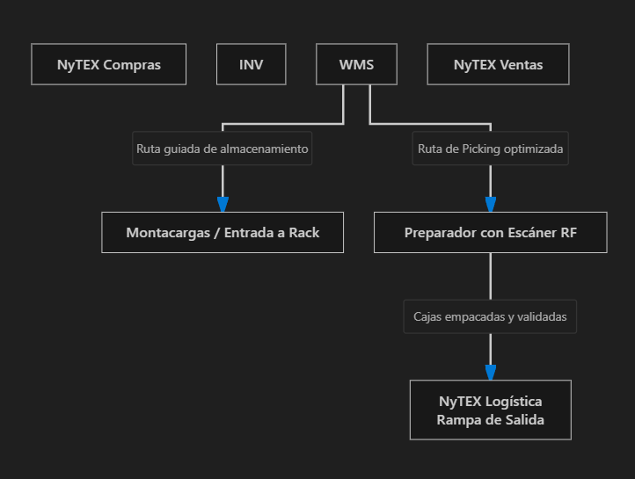

1. Entrada de mercancía: Al recibir una compra, NyTEX Inventario registra el saldo global; WMS toma el relevo y genera en la terminal móvil del operario la orden: "Depositar Tarima 3 en Pasillo 4, Rack B, Nivel 2".
2. Preparación de pedidos: Al vender en NyTEX Ventas, WMS agrupa las órdenes, genera la lista de picking ordenada por pasillos contiguos y guía al operario.
3. Mesa de empaque (Packing): Los productos se embalan, se etiquetan con códigos de envío y se entregan a NyTEX Logística con la certeza de que no falta ni sobra ninguna pieza.

3. ¿Qué pasa si un cliente NO adquiere NyTEX WMS?
A. A nivel técnico del sistema
El ERP sigue operando normalmente.
Los módulos de Ventas, Compras, Finanzas e Inventario siguen funcionando sin fallas. Todas las empresas en la Fase 1: NyTEX Core trabajan sin WMS.
B. ¿Cómo opera la bodega sin este módulo? (Método Tradicional con NyTEX Inventario)
La empresa gestiona su inventario a nivel "macro", perdiendo el control milimétrico del espacio físico:
1. Control por bodega global, no por posición:
El sistema NyTEX Inventario sabe que hay 500 cajas en la Bodega Norte, pero no sabe en qué pasillo o estante están. Encontrarlas depende exclusivamente de la memoria y experiencia del bodeguero.
2. Dependencia absoluta del personal antiguo:
Si el encargado del almacén falta o renuncia, la bodega se paraliza porque los nuevos empleados no saben dónde se guarda cada artículo.
3. Surtido en papel y recorridos en zig-zag:
Los preparadores reciben una hoja impresa. Caminan de un extremo a otro del almacén buscando productos según su propio criterio, perdiendo hasta un 60% de su tiempo solo caminando.
4. Errores humanos de envío:
Como no hay escaneo de códigos de barra obligatorio contra ubicación, el operario valida "a ojo". Es común enviar la talla, color o modelo equivocado, generando devoluciones, fletes dobles y descontento en el cliente.
5. Mermas por caducidad:
Al guardar producto nuevo delante del viejo en el estante, el operario siempre retira lo primero que tiene a mano, provocando que los lotes antiguos caduquen al fondo de las repisas.

4. ¿Disminuye la eficiencia?
El impacto en la eficiencia depende directamente del tamaño físico del almacén y la cantidad de productos (SKUs):
Tipo de Empresa o Almacén | ¿Disminuye la eficiencia sin WMS? | Impacto Real
Almacenes pequeños (< 300 m²) o Tiendas de Mostrador | NO disminuye | El espacio es visible a simple vista. Con el módulo básico de NyTEX Inventario (Fase 1) es suficiente.
Empresas con pocos productos voluminosos (ej. venta de maquinaria o tubería) | NO disminuye | Hay pocos productos y son fáciles de ubicar visualmente.
Centros de Distribución (CEDIS) o Bodegas con Racks altos | SÍ, disminuye drásticamente | Horas perdidas buscando tarimas perdidas, cuellos de botella y pasillos congestionados.
Empresas con miles de SKUs (Ferreterías grandes, Farmacéuticas, Ropa/Calzado, E-commerce) | SÍ, disminuye drásticamente | Altos índices de errores de despacho, pedidos entregados incompletos y costos elevados por devoluciones.
Productos Perecederos o Químicos | SÍ, disminuye drásticamente | Pérdidas millonarias por producto vencido al no respetarse estrictamente el criterio FEFO.

Conclusión para el cliente
Si el cliente opera bodegas pequeñas, mostradores de venta directa o catálogos sencillos, puede arrancar perfectamente sin WMS utilizando solo NyTEX Inventario en la Fase 1 (Core).
Si el cliente maneja un CEDIS mediano/grande, almacena miles de referencias o sufre por errores diarios en el empaque de pedidos, subir a la Fase 2 (NyTEX Growth) para activar NyTEX WMS elimina los errores de surtido a cero y multiplica la velocidad de preparación de pedidos.
8:04:00

NyTEX Contabilidad
Que funcion y como lo hace y que pasa sin un cliente no adquiere el modulo: "NyTEX Contabilidad"
Dentro del ecosistema NyTEX, NyTEX Contabilidad pertenece al Área 4 (Administración y Finanzas) y es uno de los pilares fundacionales de la Fase 1: NyTEX Core.
Es el núcleo de consolidación financiera de todo el ERP. En un sistema integrado moderno, la contabilidad ya no se "digita" al final del mes: se genera automáticamente en tiempo real como consecuencia natural de cada venta, compra, pago, cobro o movimiento de almacén.
A continuación se detalla su función, su mecánica operativa y qué ocurre si un cliente decide no contratarlo:

1. ¿Qué función tiene? (¿Para qué sirve?)
Su función es registrar, consolidar y auditar la totalidad de las operaciones económicas de la empresa para emitir la información financiera y fiscal oficial (Balance General, Estado de Resultados, Balanza de Comprobación y Flujo de Efectivo).
Sus funciones clave son:
1. Catálogo de Cuentas y Períodos Contables: Administra la estructura de cuentas contables, centros de costo, proyectos y cierre de meses/ejercicios fiscales.
2. Generación Automática de Pólizas (Asientos Contables): Cada transacción operativa genera de inmediato su póliza en partida doble (debe y haber) con sus libros diario, mayor y auxiliares.
3. Cálculo del Costo de Ventas en Tiempo Real: Cruza la salida física de mercancía en NyTEX Inventario con el ingreso en NyTEX Ventas para reflejar la utilidad bruta instantáneamente.
4. Emisión de Estados Financieros Oficiales: Balance General, Estado de Pérdidas y Ganancias (P&L), balanza de comprobación analítica y reportes fiscales oficiales para auditoría o autoridades tributarias.
5. Ajustes, Provisiones y Cierres: Automatiza provisiones de gastos, cálculo de depreciación mensual de Activos Fijos y ajustes por tipo de cambio en cuentas multimoneda.
(Sistemas de referencia del mercado equivalentes: Microsoft Dynamics 365 Finance, Oracle Financials, Odoo Contabilidad).

2. ¿Cómo lo hace? (Mecanismo y Flujo en el ERP)
En el mapa de arquitectura (NytexEcosistemaDiagram.jsx), NyTEX Contabilidad es el receptor final donde desemboca toda la operación del negocio:
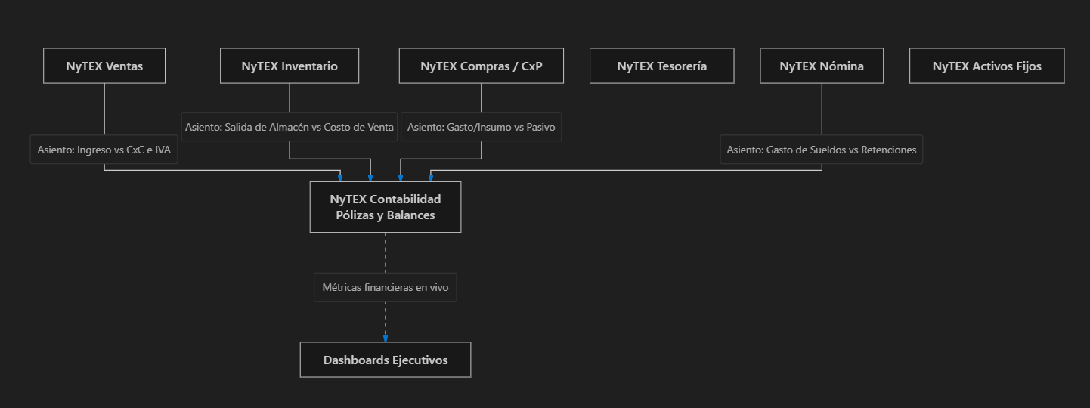

Operación transparente: Cuando un cajero o cobrador registra un abono de cliente en Tesorería, el usuario no tiene que saber de contabilidad; el sistema se encarga de cargar a la cuenta contable de "Bancos" y abonar a "Clientes (CxC)" en segundo plano.

3. ¿Qué pasa si un cliente NO adquiere NyTEX Contabilidad?
Este es un caso frecuente en el mercado: empresas que ya cuentan con un despacho contable externo o tienen un software contable tradicional (como CONTPAQi, Aspel, QuickBooks o SAP FI) y solo quieren usar NyTEX para la parte operativa.
A. A nivel operativo comercial
Las operaciones cotidianas NO se detienen:
Los vendedores pueden emitir cotizaciones y pedidos en NyTEX Ventas.
Los clientes se registran en Business Partners.
El almacén sigue controlando entradas y salidas en Inventario.
Se puede gestionar la cartera en CxC y CxP.
B. Pero el sistema deja de ser un "ERP Integral"
Al desconectar la contabilidad, el sistema se transforma en un software de gestión comercial y de inventarios, generando las siguientes fricciones:
1. Ruptura de la información en tiempo real:
La Dirección General ya no puede consultar su Estado de Resultados con un clic desde el celular. Para saber si la empresa ganó o perdió dinero en el mes, dependerán de que el contador externo termine de armar el balance (habitualmente entre los días 15 y 20 del mes siguiente).
2. Puente manual de datos (Doble Trabajo):
Al final de la semana o del mes, un auxiliar debe exportar listados de facturas, notas de crédito, pagos bancarios y compras en Excel o archivos planos desde NyTEX.
Esos archivos deben enviarse por correo al contador para que los re-capture o importe en su sistema contable externo.
3. Discrepancias e inconsistencias de saldos:
Si en NyTEX se canceló una factura o se registró una devolución de mercancía y el auxiliar olvidó reportarla al despacho externo, los libros contables fiscales quedarán descuadrados contra la operación real, elevando el riesgo de discrepancias con el fisco.

4. ¿Disminuye la eficiencia?
Eficiencia operativa en mostrador / ventas: No disminuye. Los vendedores facturan y despachan a la misma velocidad.
Eficiencia administrativa y financiera: Disminuye de forma considerable:
Costo en horas hombre: Tiempo perdido extrayendo reportes de un sistema para cargarlos en otro y cuadrando diferencias a mano.
Toma de decisiones tardía: La directiva opera "a ciegas" durante semanas sin conocer con certeza sus márgenes netos de utilidad ni su posición financiera consolidada.
Riesgo de errores fiscales: Mayor probabilidad de multas tributarias por desfases entre las facturas timbradas en la operación y las pólizas registradas por el contador externo.

Conclusión para el cliente
¿Es posible operar NyTEX sin el módulo de Contabilidad? Sí, es técnicamente viable si el cliente insiste en mantener su software contable histórico o delega su contabilidad a un despacho externo mediante interfaces de exportación en Excel/API.
¿Es recomendable? No para una gestión moderna. Mantener NyTEX Contabilidad activo (incluido en la Fase 1: Core) elimina para siempre la re-captura de pólizas y le otorga al dueño de la empresa el mayor superpoder de un ERP: conocer su Estado de Resultados y Balance General en vivo, día con día.
8:11:00

NyTEX Tesorería
Que funcion y como lo hace y que pasa sin un cliente no adquiere el modulo: "NyTEX Tesorería"
Dentro del ecosistema NyTEX, NyTEX Tesorería pertenece al Área 4 (Administración y Finanzas) y es el séptimo pilar que completa la base de Fase 2: NyTEX Express.
Es el módulo encargado de custodiar el dinero real, contante y sonante de la empresa (cuentas bancarias, transferencias y cajas chicas).
Mientras que Contabilidad registra los derechos y obligaciones en papel o libros (lo devengado), Tesorería gobierna la liquidez real disponible (el flujo de caja o cash flow).
A continuación se detalla su función, su mecánica operativa y qué consecuencias tiene prescindir de él:

1. ¿Qué función tiene? (¿Para qué sirve?)
Su función es administrar los recursos monetarios en bancos y cajas, garantizar la liquidez operativa diaria y conciliar los movimientos del sistema con los estados de cuenta bancarios reales.
Responde a cuatro preguntas de vida o muerte para el negocio:
1. ¿Cuánto dinero disponible tenemos en cada cuenta bancaria en este instante?
2. ¿Nos alcanza el saldo disponible para pagar la nómina y los proveedores este viernes sin sobregirarnos?
3. ¿Por qué el saldo de la banca en línea no coincide con lo que dicen los libros contables?
4. ¿Cuánto dinero se proyecta que ingresará y saldrá en los próximos 15, 30 y 60 días?
Sus funciones principales son:
Administración Multicuenta y Multimoneda: Control de cuentas bancarias en distintas divisas (USD, MXN, EUR, etc.), cajas operativas y fondos fijos de caja chica.
Conciliación Bancaria (Automática y Asistida): Importa los extractos del banco (Excel, CSV o conexión bancaria) y cruza los depósitos y retiros contra los movimientos registrados en el ERP, identificando transferencias desconocidas, cheques en tránsito o cargos no autorizados.
Dispersión Masiva de Pagos: Genera los archivos de transferencias (layouts bancarios) listos para subir al portal del banco, pagando a decenas de proveedores o colaboradores en un solo clic sin capturar a mano cuenta por cuenta.
Proyección de Flujo de Efectivo (Cash Flow Forecast): Gráfica y proyecta la liquidez futura en tiempo real, sumando lo que CxC debe cobrar y restando los compromisos que CxP y Nómina deben dispersar.
Control de Chequeras y Pagarés: Custodia de cheques emitidos, cobrados, posfechados o devueltos.
(Sistemas de referencia del mercado equivalentes: Kyriba, SAP Treasury and Risk Management, Oracle Treasury).

2. ¿Cómo lo hace? (Mecanismo y Flujo en el ERP)
En el mapa de arquitectura (NytexEcosistemaDiagram.jsx), NyTEX Tesorería es el punto de cruce donde confluyen todos los ingresos y egresos de la organización:

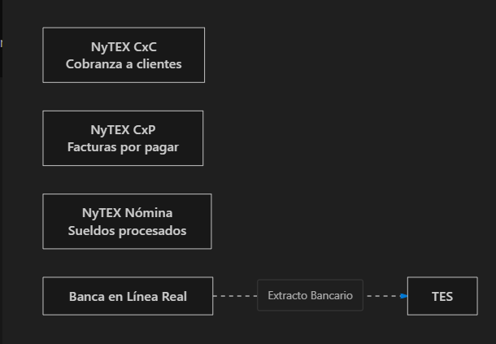

1. Entrada de Fondos (CXC ===> TES): Al registrarse un cobro de cliente, el saldo de la cuenta bancaria receptora sube automáticamente en el ERP.
2. Salida de Fondos (CXP ===> TES y NOM ===> TES): Al procesarse el lote de pagos a proveedores o el pago de la nómina quincenal, Tesorería genera el layout de transferencia bancaria y descarga los saldos disponibles.
3. Registro Contable Automático (TES ===> CONT): Cada peso que entra o sale genera de inmediato la póliza contable de afectación a la cuenta de activo "Bancos", reconociendo comisiones bancarias, impuestos retenidos e intereses devengados.

3. ¿Qué pasa si un cliente NO adquiere NyTEX Tesorería?
Si el cliente no contrata este módulo, el ERP pierde la visibilidad de su dinero real en bancos:
1. Ceguera de liquidez en el sistema:
El sistema sabrá cuánto se facturó y cuánto se debe, pero no sabrá cuánto dinero hay en el banco. Para saber si hay saldo para hacer una compra o pagar un servicio, la dirección tendrá que salir del ERP y entrar a las bancas en línea de cada banco.
2. Conciliaciones bancarias manuales y tardías:
A final de mes, el contador tendrá que imprimir los estados de cuenta bancarios en papel y sentarse con un marcatextos a cotejar renglón por renglón contra las facturas del sistema. Es un proceso que consume días y donde los errores humanos son constantes.
3. Riesgo de sobregiros bancarios y cheques devueltos:
Al no haber una proyección de flujo de efectivo (cash flow), la empresa puede autorizar compras o cheques sin percatarse de que el saldo bancario de ese día no soportará el cargo, incurriendo en altas comisiones por sobregiro o penalizaciones comerciales.
4. Captura manual en el portal del banco (Riesgo de error):
En lugar de exportar un archivo de dispersión masiva, el auxiliar tiene que entrar al banco y digitar a mano una por una las cuentas CLABE, nombres e importes de cada proveedor o empleado. Si se equivoca en un dígito, el dinero se envía a una cuenta errónea.
5. Comisiones e intereses bancarios perdidos:
Los cargos del banco por manejo de cuenta, transferencias SPEI o impuestos quedan sin registrarse en el sistema hasta que se hace el cierre contable anual o auditoría, descuadrando los libros de Contabilidad.

4. ¿Disminuye la eficiencia?
Tipo de Empresa | ¿Disminuye la eficiencia? | Impacto Real
Microempresas con una sola cuenta y muy pocas operaciones al mes | Impacto bajo | El dueño consulta el saldo directamente desde la aplicación de su celular y hace 5 pagos al mes de forma manual.
Empresas con múltiples cuentas (dólares y pesos) o más de una sucursal | SÍ, disminuye de forma crítica | Conciliaciones bancarias que demoran semanas, descuadres contables y riesgo de duplicidad de transferencias.
Empresas medianas con nómina de más de 20 empleados o decenas de proveedores | SÍ, disminuye de forma crítica | Horas hombre desperdiciadas capturando transferencias a mano en la banca electrónica y falta de planeación financiera.

Conclusión para el cliente
NyTEX Tesorería es el puente definitivo que une la administración del sistema con la realidad financiera de los bancos. Sin este módulo, el ERP solo maneja "papeles y facturas", pero no controla el activo más valioso de cualquier negocio: su liquidez. Por esa razón, NyTEX lo incluye en la base indispensable de la Fase 2: NyTEX Express.

NyTEX Producción
Que funcion y como lo hace y que pasa sin un cliente no adquiere el modulo: "NyTEX Producción"
Dentro del ecosistema NyTEX, NyTEX Producción es el único componente que conforma el Área 3 (Operaciones y Producción / Manufactura) y se incorpora a partir de la Fase 2: NyTEX Growth (Productividad y Flujo).
Es el cerebro industrial del sistema: gobierna la transformación física y financiera de materias primas e insumos en productos terminados.
A continuación se detalla su función, su mecánica operativa y qué sucede si un cliente decide no adquirirlo:

1. ¿Qué función tiene? (¿Para qué sirve?)
Su función es planificar, ejecutar y costear con exactitud todo el proceso de manufactura, ensamble o transformación, controlando materiales, maquinaria, mano de obra y mermas en la planta.
Responde a cuatro preguntas de oro para cualquier director industrial:
1. ¿Cuánto nos cuesta realmente fabricar una pieza (materia prima + horas hombre + costos indirectos de fábrica)?
2. ¿Cuánta materia prima debemos reservar para cumplir con los pedidos de producción de esta semana?
3. ¿En qué máquina, estación o turno de trabajo se encuentra atorado un lote de producción?
4. ¿Cuánto desperdicio o merma (scrap) estamos generando por turno?
Sus funciones principales son:
Estructura de Recetas / Listas de Materiales (BOM - Bill of Materials): Define la fórmula exacta para fabricar un producto (ejemplo: para 1 tarima de jugo se requieren: 50 kg de fruta, 10 kg de azúcar, 1,000 envases, 1,000 tapas y 100 cajas). Soporta sub-ensambles de varios niveles.
Órdenes de Producción / Fabricación (Work Orders): Planificación, lanzamiento y seguimiento de lotes con fechas de inicio, asignación de maquinaria y fechas de entrega prometidas.
Rutas de Fabricación y Centros de Trabajo: Secuencia de pasos en planta (ej. Corte →→ Ensamble →→ Pulido →→ Pintura →→ Empaque), midiendo tiempos estándar por máquina o estación.
Control de Piso de Planta (Shop Floor Control): Registro de avance de producción, turnos trabajados, horas máquina, piezas conformes y piezas defectuosas.
Costeo por Absorción de Manufactura: Integra los 3 componentes del costo real de fabricación:
1. Materia Prima directa consumida de inventario.
2. Mano de Obra directa (horas reportadas por los operarios).
3. Costos Indirectos de Fabricación (CIF) (prorrateo de electricidad de fábrica, desgaste/depreciación de maquinaria y supervisión).
(Sistemas de referencia del mercado equivalentes: SAP Manufacturing, Microsoft Dynamics 365 Supply Chain - Manufacturing, Oracle Cloud Manufacturing).

2. ¿Cómo lo hace? (Mecanismo y Flujo en el ERP)
En el mapa de arquitectura (NytexEcosistemaDiagram.jsx), NyTEX Producción es el puente circular que transforma el almacén:

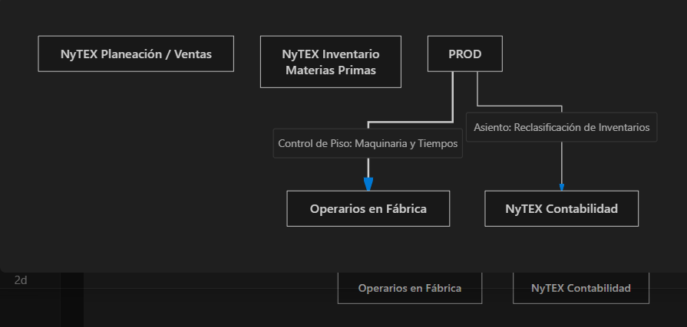

1. Lanzamiento de la Orden (PLAN ===> PROD): Nace por un pedido especial de ventas o por el plan maestro de Planeación.
2. Consumo de Insumos (INV ===> PROD): El sistema calcula la "explosión de materiales" y descuenta automáticamente de Inventario los insumos utilizados en esa orden.
3. Cierre y Costeo (PROD ===> INV): Al finalizar la orden, Producción entrega el producto terminado de vuelta a Inventario listo para ser vendido o embarcado, asignándole su costo unitario exacto calculado a partir de los insumos y tiempos reales invertidos.
4. Contabilidad: Envía la reclasificación contable en NyTEX Contabilidad: cancela el saldo de "Inventario de Materia Prima" y lo traslada a "Inventario de Producto Terminado".

3. ¿Qué pasa si un cliente NO adquiere NyTEX Producción?
El impacto depende completamente de la naturaleza de la empresa:
Caso A: Empresas COMERCIALIZADORAS, DISTRIBUIDORAS o de SERVICIOS
No les afecta en lo absoluto; NO lo necesitan.
Una empresa que compra cajas de producto terminado y las revende tal como vienen (o una empresa de consultoría) no tiene nada que transformar.
Razón de diseño en NyTEX: Por este motivo, NyTEX no incluyó Producción en la Fase 1 (Core), para que las empresas comerciales no tengan que pagar licencias por funciones industriales que jamás utilizarán.
Caso B: Empresas FABRICANTES, MAQUILADORAS, ALIMENTARIAS o de ENSAMBLE
Si una empresa transforma materias primas y decide no contratar Producción, su fábrica y su costeo quedan en tinieblas:
1. Ceguera de Costos de Manufactura:
La empresa no sabe cuánto le cuesta producir realmente cada unidad. Suele calcular el costo en hojas de Excel con fórmulas estáticas. Si el precio del plástico subió o una máquina tardó el doble de tiempo en fabricar el lote, la empresa no se entera y puede estar vendiendo con margen negativo (perdiendo dinero por cada venta).
2. Descuadre y descontrol en Almacén de Materias Primas:
Como no hay órdenes de producción que descuenten automáticamente la receta, las salidas de materias primas en Inventario se tienen que hacer con "ajustes manuales" cada mes, escondiendo mermas excesivas, desperdicios y robos hormiga en planta.
3. Entrada "artificial" del producto terminado:
El producto terminado se ingresa al sistema como una entrada manual con un costo inventado o estimado a ojo.
4. Pérdida de Trazabilidad y Calidad:
Si un lote de producto sale defectuoso en el mercado, la empresa no tiene cómo rastrear qué lote específico de materia prima se usó, en qué fecha se fabricó ni qué operario operó la máquina.

4. ¿Disminuye la eficiencia?
Tipo de Empresa | ¿Disminuye la eficiencia? | Impacto Real
Comercializadoras, Mayoristas, Tiendas, Servicios | NO disminuye en nada | Compran producto terminado y lo venden; este módulo sería un gasto inútil para ellos.
Empresas de Manufactura, Alimentos, Químicos, Ensamble o Talleres | SÍ, disminuye de forma crítica | Tiempos muertos de maquinaria por falta de materia prima, descontrol en el inventario de insumos y distorsión grave en el margen de utilidad real de la empresa.

Conclusión para el cliente
Si el cliente se dedica a la compra y venta pura o a servicios, puede quedarse con total tranquilidad en la Fase 1 (NyTEX Core).
Si el cliente mezcla, ensambla, hornea, corta, maquila o transforma insumos, subir a la Fase 2 (NyTEX Growth) para activar NyTEX Producción es vital: es el único módulo que le permitirá saber con centavos de exactitud cuánto le cuesta fabricar y en dónde están los desperdicios de su planta.
9:03:00

NyTEX BI y Reportes
Que funcion y como lo hace y que pasa sin un cliente no adquiere el modulo: "NyTEX BI y Reportes"
Dentro del ecosistema NyTEX, NyTEX BI y Reportes pertenece al Ãrea 6 (Inteligencia y AnalÃ­tica) y se incorpora a partir de la Fase 4: NyTEX Enterprise (AnticipaciÃ³n y Escala).
Es el centro oficial de generación, estructuración y distribución de informes empresariales.
A diferencia de los Dashboards (que son pantallas visuales con gráficos para ver cómo va el día en tiempo real), NyTEX BI y Reportes produce documentos formales, tablas detalladas, listados paginados y auditorías descargables en Excel o PDF.
A continuación se detalla su función, su mecánica operativa y qué ocurre si un cliente decide no adquirirlo:

1. ¿Qué función tiene? (¿Para qué sirve?)
Su función es extraer, ordenar, consolidar y distribuir la información histórica y operativa de toda la empresa en reportes oficiales y estructurados, listos para revisiones directivas, juntas de consejo, declaraciones fiscales o auditorías.
Responde a requerimientos informativos muy concretos:
1. «Necesito el listado completo de todas las ventas del mes desglosadas por vendedor, producto, margen de utilidad y forma de pago en un archivo de Excel limpio».
2. «Requiero un informe oficial en PDF con las compras a proveedores y sus retenciones de impuestos para enviarlo a los auditores externos».
3. «Quiero que todos los lunes a las 7:00 AM le llegue al correo del Director General un PDF con el resumen de cobranza y existencias sin que nadie tenga que entrar a generarlo».
4. «Necesito comparar las ventas de este trimestre contra el mismo trimestre del año pasado con subtotales por sucursal».
Sus funciones principales son:
Informes Paginados Formales (Pixel-Perfect): Documentos diseñados para impresión o archivo en PDF con encabezados, membrete de la empresa, numeración de páginas, subtotales por grupo y renglones de firmas de autorización.
Exportaciones Masivas Limpias a Excel y CSV: Descarga de decenas de miles de registros tabulares listos para tablas dinámicas sin caracteres corruptos ni truncamientos.
Programación y Distribución Automática (Report Scheduler): Envío desatendido de reportes por correo electrónico en horarios específicos (diarios, semanales o mensuales) a listas de directivos o jefaturas.
Gobierno y Permisos de Información: Seguridad granular para que un gerente solo pueda generar reportes de su propia sucursal, o para que ciertas columnas delicadas (como el costo de compra o margen de ganancia) no aparezcan en los reportes de los vendedores.
Reportes Cruzados Transversales: Capacidad de cruzar en un solo informe datos de múltiples módulos a la vez (ejemplo: pedidos de Ventas cruzados con fechas de entrega de Logística y saldos pendientes en CxC).
(Sistemas de referencia del mercado equivalentes: SAP Crystal Reports, Power BI Report Builder / SSRS, IBM Cognos Analytics).

2. ¿Cómo lo hace? (Mecanismo y Flujo en el ERP)
En el mapa de arquitectura (NytexEcosistemaDiagram.jsx), NyTEX BI y Reportes es el motor transversal de extracción documental:

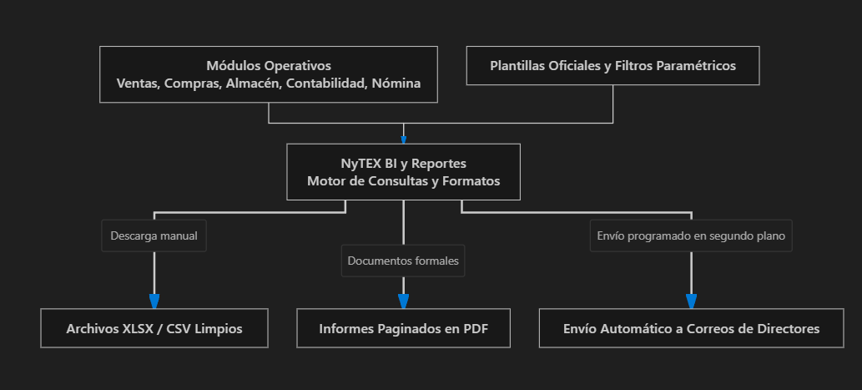

1. Definición de Parámetros: El usuario o el administrador define los filtros deseados (rango de fechas, sucursal, proveedor, familia de artículos).
2. Motor de Consulta y Agrupación: El sistema ejecuta la consulta en la base de datos, agrupa la información por jerarquías y calcula sumatorias, porcentajes y márgenes.
3. Renderizado y Entrega: Genera el archivo en PDF o Excel según la plantilla corporativa configurada. Si tiene una tarea de programación activa, el servidor despacha el informe por correo electrónico de madrugada sin intervención humana.

3. ¿Qué pasa si un cliente NO adquiere NyTEX BI y Reportes?
A. A nivel operativo del sistema
El ERP funciona al 100% de manera normal.
Las facturas se emiten, las compras se pagan y los inventarios se mueven con normalidad. Todas las empresas en la Fase 1 (Core) y Fase 2 (Growth) operan sin este módulo avanzado de reportes.
B. ¿Cómo obtienen información los usuarios sin este módulo? (Método Tradicional)
La empresa recurre a las herramientas de consulta básicas de cada pantalla:
1. Consultas simples por cuadrícula de pantalla:
Cada módulo (Ventas, Compras, Inventario) tiene su tabla básica en pantalla con filtros sencillos. Si un usuario necesita información, la consulta en la pantalla y puede presionar un botón básico de "Exportar tabla a Excel".
2. Tablas de Excel "crudas" y sin formato:
Las exportaciones básicas descargan solo lo que está visible en pantalla, sin totales calculados, sin membretes oficiales y sin agrupación por departamentos.
3. No hay envíos automáticos por correo:
Nadie recibe reportes automáticos en su bandeja de entrada los lunes por la mañana. Cada gerente o director tiene que acordarse de entrar al sistema, aplicar los filtros a mano y descargar los datos.
4. Horas hombre cruzando hojas de cálculo:
Si la dirección general pide un informe consolidado que combine las ventas de las sucursales con las comisiones de los vendedores y los costos de almacén, un asistente contable tiene que descargar 3 o 4 Excels diferentes y pasar horas uniendo las tablas a mano con fórmulas BUSCARV o tablas dinámicas manuales.

4. ¿Disminuye la eficiencia?
Para la operación cotidiana (vender, cobrar, despachar, comprar):
NO disminuye la eficiencia. El personal transaccional no necesita un generador avanzado de reportes para hacer su labor del día a día.
Para el área administrativa y la toma de decisiones directiva:
Disminuye de forma moderada a severa (dependiendo del tamaño de la empresa):
Pérdida de horas de oficina: El equipo administrativo invierte horas cada semana "limpiando y formateando" hojas de Excel para presentarlas en juntas gerenciales.
Retraso en la entrega de cifras a directivos: La directiva debe esperar días a que un analista termine de compilar la información consolidada en lugar de tenerla generada al instante.

Conclusión para el cliente
Si la empresa es pequeña o mediana y a sus jefaturas les basta con revisar las listas de cada pantalla o descargar tablas simples a Excel, puede operar perfectamente en las Fases 1 o 2.
Si la empresa cuenta con socios inversionistas, juntas de consejo periÃ³dicas, mÃºltiples sucursales o directores que exigen reportes formales en PDF programados a su correo cada semana, subir a la Fase 4: NyTEX Enterprise para activar NyTEX BI y Reportes ahorra cientos de horas de trabajo administrativo y profesionaliza al 100% la rendiciÃ³n de cuentas de la organizaciÃ³n.

NyTEX Process Suite
Que funcion y como lo hace y que pasa sin un cliente no adquiere el modulo: "NyTEX Process Suite"
Dentro del ecosistema NyTEX, NyTEX Process Suite pertenece al Ãrea 7 (Gobernanza y TI / Reglas de Negocio) y se incorpora a partir de la Fase 3: NyTEX Advanced (Inteligencia y Rentabilidad).
Es el motor de automatización de flujos de trabajo y reglas de negocio (BPM — Business Process Management).
Su misión es garantizar que las políticas, autorizaciones y procedimientos internos de la empresa se cumplan de forma obligatoria y digital dentro del ERP, evitando que las decisiones importantes se tomen "de palabra", por pasillo o en mensajes informales de WhatsApp.
A continuación se detalla su función, su mecánica operativa y qué ocurre si un cliente decide no adquirirlo:

1. ¿Qué función tiene? (¿Para qué sirve?)
Su función es diseñar, ejecutar, gobernar y auditar los procesos transversales que involucran a múltiples personas o departamentos, automatizando aprobaciones jerárquicas y eliminando la burocracia en papel.
Responde a preguntas de control y disciplina corporativa:
1. «¿Quién debe autorizar una compra si el importe supera los $5,000 USD?»
2. «¿Qué pasa si un vendedor quiere otorgar un 20% de descuento que excede su límite permitido?»
3. «¿En qué escritorio digital está atorada una solicitud de reembolso de viáticos o de vacaciones?»
4. «¿Cuánto tiempo tarda en promedio cada gerente en aprobar o rechazar los trámites de su equipo?»
Sus funciones principales son:
Modelador Visual de Procesos (BPMN 2.0): Diseñador gráfico tipo diagrama de flujo donde se definen las rutas de trabajo, etapas, responsables y condiciones lógicas (sin necesidad de programar código).
Rutas de Aprobación Jerárquica Multinivel: Reglas de autorización configurables (ejemplo: Requisición < $500 la autoriza el jefe directo; de $500 a $5,000 el Gerente de Operaciones; > $5,000 requiere la firma digital del Director General).
Formularios Dinámicos Digitales (No-Code Forms): Creación de formatos digitales estandarizados para solicitudes internas (viáticos, préstamos, altas de personal, cambios de precios).
Control de Tiempos y Escalaciones (SLAs): Si un gerente no aprueba una solicitud en un plazo máximo de 24 horas, el sistema escala automáticamente el pendiente a su superior con copia a la dirección.
Trazabilidad y Evidencia Digital: Registro inmutable con fecha, hora exacta, usuario y comentarios de cada autorización o rechazo para auditorías internas.
(Sistemas de referencia del mercado equivalentes: Bizagi, Camunda, Appian, ServiceNow).

2. ¿Cómo lo hace? (Mecanismo y Flujo en el ERP)
En el mapa de arquitectura (NytexEcosistemaDiagram.jsx), NyTEX Process Suite es una capa de gobernanza que vigila las operaciones de los demás módulos:

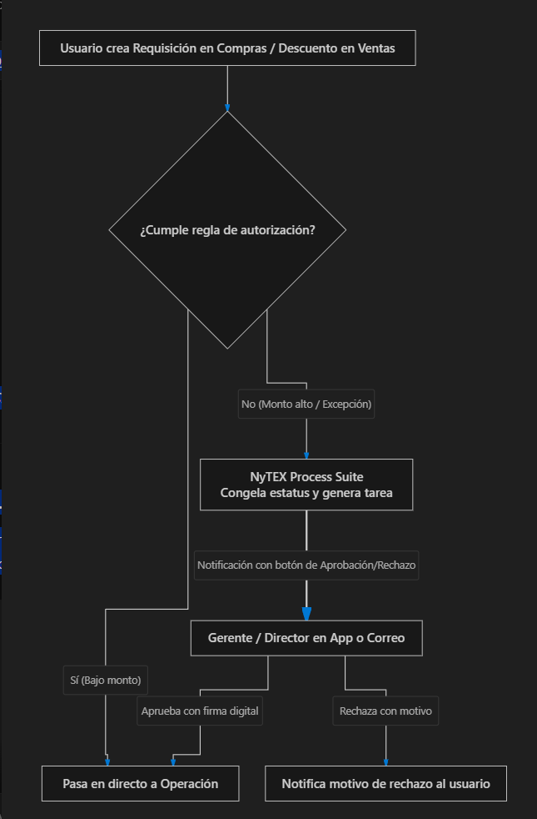

1. Intercepción automática: Cuando un comprador genera una orden en NyTEX Compras o un empleado pide vacaciones en NyTEX RRHH, Process Suite evalúa en milisegundos las condiciones configuradas.
2. Candado digital: Si requiere visto bueno, el documento se coloca en estatus «Pendiente de Autorización» e impide que el proveedor reciba la orden o que el almacén despache la mercancía.
3. Firma remota: El aprobador recibe una notificación en su teléfono o correo con el resumen y los botones: [Aprobar] o [Rechazar]. Al firmar, el documento se libera de inmediato para continuar el flujo del ERP.

3. ¿Qué pasa si un cliente NO adquiere NyTEX Process Suite?
A. A nivel operativo del sistema
El ERP funciona al 100% en sus tareas transaccionales.
Las empresas de la Fase 1: NyTEX Core operan sin este motor de flujos.
B. ¿Cómo opera la empresa sin Process Suite? (Método Tradicional)
El control de la empresa vuelve a depender de la comunicación informal humana y del papel:
1. Aprobaciones de pasillo o por WhatsApp:
Para autorizar una compra grande, un gasto o un crédito especial, el empleado tiene que mandar un mensaje de WhatsApp o ir al cubículo del jefe a pedirle autorización de palabra («Jefe, ¿le damos este crédito a tal cliente?»).
2. Pérdida de evidencia y "juego de culpas":
Si una compra resulta innecesaria o un cliente al que se le dio descuento no paga, nadie sabe quién dio el visto bueno. Se desata el conflicto interno: "A mí el gerente me dijo en el pasillo que sí lo aprobara".
3. Falta de candados contra extralimitaciones:
Cualquier usuario que tenga permisos para capturar órdenes de compra o pedidos de venta podrá emitirlos directamente sin pasar por filtros de supervisión de sus superiores.
4. Trámites atorados en "agujeros negros":
Las solicitudes de compras o vacaciones se hacen en hojas de papel firmadas que se quedan días acumuladas en la bandeja del escritorio de un jefe sin que nadie sepa por qué no avanzan.

4. ¿Disminuye la eficiencia?
El impacto en la eficiencia depende de la cantidad de empleados y la estructura jerárquica de la empresa:
Estructura de la Empresa | ¿Disminuye la eficiencia sin Process Suite? | Explicación
Microempresas (3 a 10 empleados) | NO disminuye | El dueño está presente en la misma oficina, revisa todo en persona y autoriza verbalmente. Poner un motor de flujos complejos añadiría burocracia innecesaria. Con la Fase 1 (Core) es suficiente.
Empresas Medianas (15 a 40 empleados) | Disminución moderada | Se empiezan a colar compras que la dirección no autorizó y se pierde tiempo persiguiendo a jefes de área para que firmen autorizaciones.
Empresas Grandes o con Múltiples Sucursales (+40 empleados) | SÍ, disminuye de forma crítica | Fugas de dinero por falta de candados presupuestales, desorden administrativo y parálisis operativa por aprobaciones lentas y desorganizadas.

Conclusión para el cliente
Si el cliente opera un negocio pequeño o con estructura plana, puede quedarse en la Fase 1 (NyTEX Core) sin necesidad de adquirir Process Suite.
Si el cliente tiene mÃºltiples sucursales, varios niveles de gerencias o sufre porque los colaboradores gastan o dan descuentos sin control, activar NyTEX Process Suite en la Fase 3: NyTEX Advanced blindarÃ¡ a la empresa, convirtiendo sus polÃ­ticas internas en reglas automÃ¡ticas e inviolables dentro del sistema.

NyTEX Configuración
Que funcion y como lo hace y que pasa sin un cliente no adquiere el modulo: "NyTEX Configuración"
Dentro del ecosistema NyTEX, NyTEX Configuración (Parámetros Globales y Seguridad) pertenece al Área 7 (Gobernanza y TI) y es la consola de administración avanzada incluida formalmente en la Fase 4: NyTEX Enterprise (Anticipación y Escala).
Es el centro de comando de TI del sistema: establece las "leyes de la física" y las reglas maestras de seguridad bajo las cuales operan todos los demás 25 módulos del ERP.
A continuación se detalla su función, su mecánica operativa y qué ocurre si un cliente no adquiere esta consola avanzada:

1. ¿Qué función tiene? (¿Para qué sirve?)
Su función es centralizar la administración técnica, la estructura multi-empresa, las políticas de seguridad informática y las conexiones externas de todo el ecosistema NyTEX.
Responde a preguntas críticas de gobernanza corporativa y tecnología:
1. «¿Cómo administramos 3 razones sociales distintas (holding o grupo empresarial) dentro de una misma plataforma unificada?»
2. «¿Quién tiene permiso de ver los costos de los productos y quién tiene prohibido presionar el botón de imprimir o exportar a Excel?»
3. «¿Cómo conectamos el ERP con nuestra tienda virtual o con plataformas externas mediante llaves API y Webhooks?»
4. «¿Cómo garantizamos que nadie entre al sistema desde fuera de las oficinas de la empresa (seguridad por IP y doble factor 2FA)?»
Sus funciones principales son:
Estructura Multi-Empresa y Multi-Sucursal: Permite crear y gobernar múltiples razones sociales, sucursales, bodegas y centros de costos en una sola base de datos, con consolidación financiera independiente o grupal.
Seguridad Granular por Roles (RBAC - Role-Based Access Control): Control quirúrgico de permisos no solo por pantalla, sino a nivel de campos y botones (ejemplo: un vendedor puede ver el catálogo de productos, pero se le oculta la columna de margen de utilidad y se le bloquea el botón de borrar cotizaciones).
Parámetros Fiscales y Multimoneda: Configuración de monedas base, tablas automáticas de tipos de cambio de bancos centrales, esquemas de impuestos (IVA, retenciones, IEPS) y series consecutivas de facturación electrónica.
Consola de Integraciones (API Manager & Webhooks): Generación de tokens seguros y credenciales para conectar NyTEX con tiendas de e-commerce (Shopify, Amazon), pasarelas de pago o aplicaciones móviles a la medida.
Auditoría Técnica y Ciberseguridad: Bitácora inmutable de inicios de sesión, control de accesos restringidos por dirección IP, políticas de contraseñas seguras y autenticación de dos factores (2FA).
(Sistemas de referencia del mercado equivalentes: SPRO / Customizing en SAP S/4HANA, Administración Global de Microsoft Dynamics 365, Ajustes de Sistema de Odoo).

2. ¿Cómo lo hace? (Mecanismo y Flujo en el ERP)
En el mapa de arquitectura (NytexEcosistemaDiagram.jsx), NyTEX Configuración es el cerebro invisible que dicta el comportamiento de todo el software:

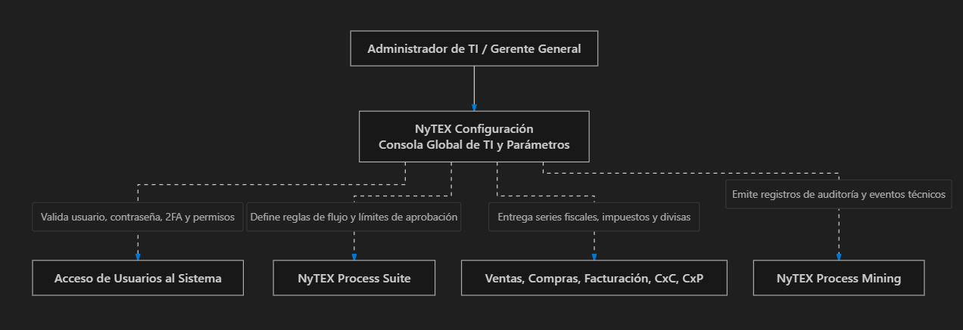

1. Al iniciar sesión: Cuando un empleado ingresa sus credenciales, el sistema consulta en milisegundos las directivas de seguridad en Configuración para determinar qué menús, botones y datos confidenciales se le muestran en pantalla.
2. Al realizar una transacción: Cuando se emite una factura en NyTEX Ventas o se registra un pago en NyTEX Tesorería, el sistema toma automáticamente la serie fiscal, el consecutivo y el tipo de cambio oficial vigentes fijados en Configuración.

3. ¿Qué pasa si un cliente NO adquiere NyTEX Configuración?
Para entender este punto, es vital aclarar cómo se implementa NyTEX:
En las Fases 1, 2 y 3, el sistema SÍ funciona y cuenta con su configuración básica inicial instalada, configurada por el Partner implementador durante el arranque del proyecto (una razón social, impuestos base del país, usuarios operativos estándar).
Lo que el cliente no tiene es la consola de autogestión avanzada de TI (Fase 4).
Si el cliente no adquiere esta consola avanzada, las implicaciones son:
1. Dependencia de consultoría externa para cambios estructurales:
Si la empresa quiere abrir una nueva sucursal, cambiar las series de facturación, ajustar tasas impositivas o crear nuevos grupos de seguridad, no puede hacerlo por sí misma: debe levantar un ticket de servicio o pagar horas de consultoría técnica con su Partner implementador para que realice los cambios en la base de datos.
2. Limitación a una sola Razón Social (Sin Multi-Empresa Holding):
El cliente queda restringido a operar una sola empresa fiscal; no puede crear subsidiarias ni gestionar grupos corporativos dentro de la misma plataforma.
3. Perfiles de seguridad rígidos (Sin permisos quirúrgicos):
La empresa debe utilizar los roles predeterminados del sistema (Administrador, Vendedor, Almacenista, Contador). No puede personalizar permisos a nivel de campo ni ocultar botones específicos a usuarios individuales.
4. Sin consola propia de APIs y Webhooks:
La empresa no puede gestionar por su cuenta llaves de integración ni conectar de manera autónoma aplicaciones externas al ERP.
5. Falta de auditoría de ciberseguridad avanzada:
No tienen un panel interno para auditar desde qué direcciones IP se conectaron los usuarios, cuántos intentos fallidos de contraseña hubo ni qué cambios técnicos se hicieron en el sistema.

4. ¿Disminuye la eficiencia?
Tipo de Empresa | ¿Disminuye la eficiencia? | Explicación
Pequeñas y Medianas Empresas con 1 sola razón social (Fases 1, 2 y 3) | NO disminuye la eficiencia operativa | Una vez que el sistema se configuró al inicio, los cajeros, vendedores y contadores trabajan a toda velocidad. Una PYME rara vez necesita modificar parámetros maestros del sistema.
Grupos Corporativos con Múltiples Empresas o Franquicias (Fase 4) | SÍ, disminuye la agilidad corporativa | Quedan atados a contratar consultoría técnica externa para cualquier cambio de configuración, sufriendo demoras administrativas para abrir nuevas sucursales o incorporar nuevas líneas de negocio.
Empresas con Departamentos Internos de TI / Auditoría | SÍ, limita su control y seguridad | El equipo de sistemas interno no puede auditar accesos, gestionar llaves de API ni personalizar la seguridad granular de la información confidencial.

Conclusión para el cliente
Si el cliente tiene una empresa estándar, con una sola razón social y roles bien definidos, la configuración base provista durante la implementación de las Fases 1, 2 o 3 es más que suficiente; no necesita pagar por este módulo avanzado de gobernanza.
Si el cliente es un corporativo en Fase 4 (NyTEX Enterprise), opera un grupo de varias razones sociales, tiene un equipo interno de ingenieros de sistemas o requiere gobernar con precisión militar quién ve cada dato y cómo se conectan sus aplicaciones externas, NyTEX Configuración le otorga la soberanía técnica total y la máxima seguridad sobre su plataforma empresarial.

